Sheet4
双屿监护室新大楼搬迁新增物资需求
物品清单 | 名称 | 数量 | 单价 | 单项汇总 | 总价
 | 移动储物车、 ECMO操作车、 常规护理车、 ICU用护理车（适配固定一体机电脑）、 常规不锈钢治疗车、 小型不锈钢治疗车、 功能性治疗车、 NICU监护仪车 | 2 |  | 0 | 0
 |  | 1 |  | 0
 |  | 2 |  | 0
 |  | 28 |  | 0
 |  | 4 |  | 0
 |  | 2 |  | 0
 |  | 2 |  | 0
 |  | 12 |  | 0
图1 | 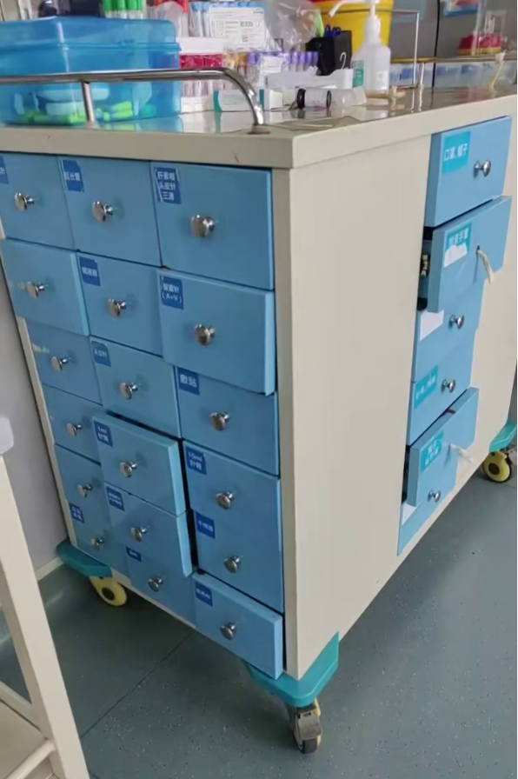 | 样子如图 移动储物车 主体彩钢板材质 上面三边不锈钢护栏 前后分别3*6格抽屉总宽70含边框 两侧分别1*5格抽屉，下面两个抽屉打通，抽屉面开这边 储物车： 长度105cm宽度70cm高度105cm（±10mm或正偏离10%以内，包括车轮，不包括不锈钢护栏，） 轮子要求牢固靠谱，降噪 | 2个月内到货 | 总预算10万元 其中ICU护理车必须加急最迟中标后15天内到货，器械台车中标后一个月内到货，其他产品最迟两个月内到货。 所有金属管材、板材厚度≥1.0mm，耐腐蚀不能生锈，所有清单物品适用于监护室内日常用含氯消毒液擦拭，以及按规范消毒、使用等。 脚轮检测要求：脚轮运行噪音≤50dB
图2 |  | 样子如图 不锈钢台面 304不锈钢材质 长120cm*宽55cm高85cm（±10mm或正偏离10%以内） | 2个月内到货
图3 | 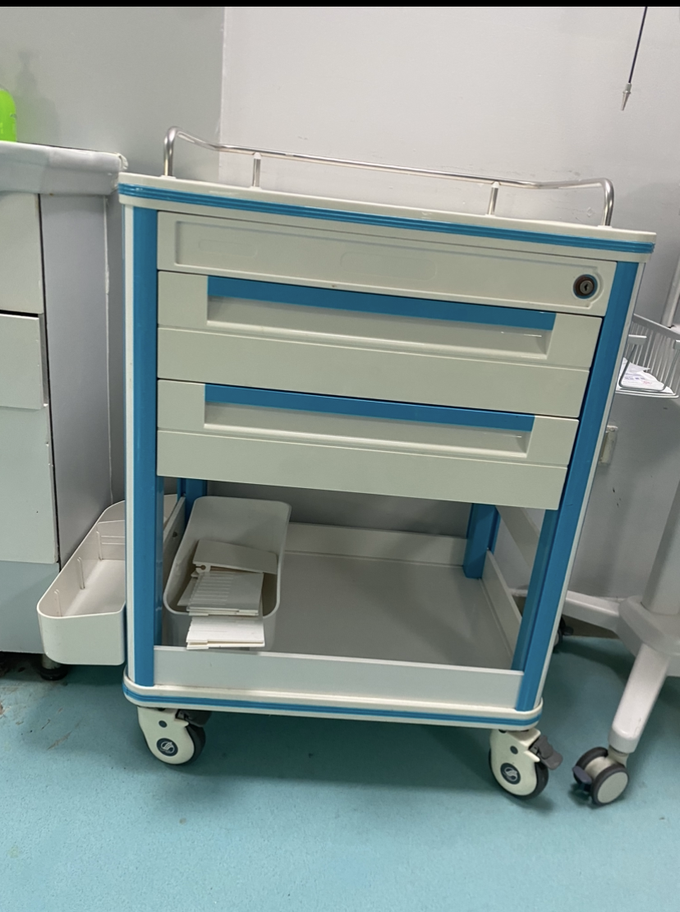 | 样子如图 常规护理车 尺寸长≥60cm，宽≥45cm，高80cm±2cm | 2个月内到货
图4 | 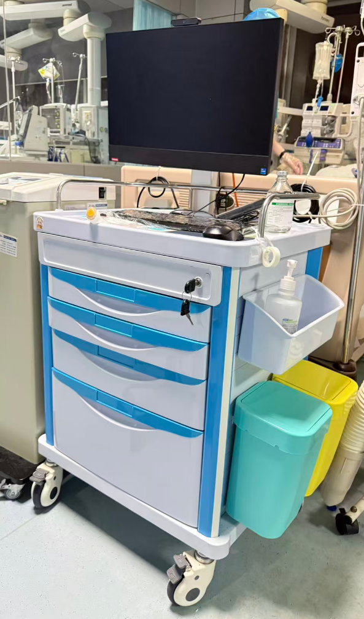 | 样子如图 ICU用护理车 尺寸长≥60cm，宽≥45cm，高80cm±2cm 护理车支架可以适配信息科采购的一体机电脑 | 中标后15天内到货
图5 | 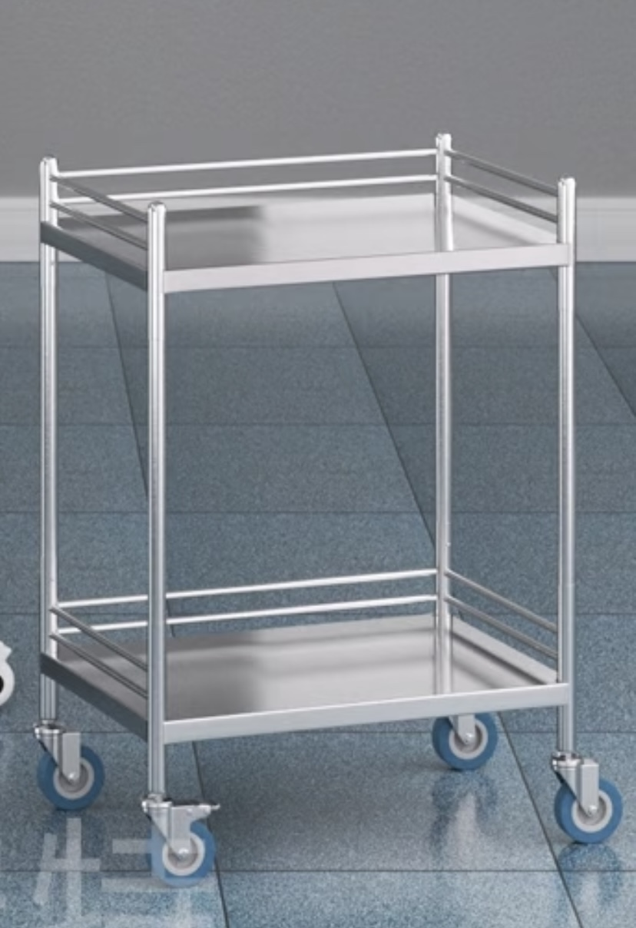 | 样子如图 常规不锈钢治疗车 304不锈钢材质 每层三边不锈钢护栏 大约尺寸长≥60cm，宽≥40cm，高≥75 | 2个月内到货
图6 |  | 样子如图 小型不锈钢治疗车 304不锈钢材质 每层三边不锈钢护栏 大约尺寸长≥45cm，宽≥30cm，高≥75cm | 2个月内到货
图7 | 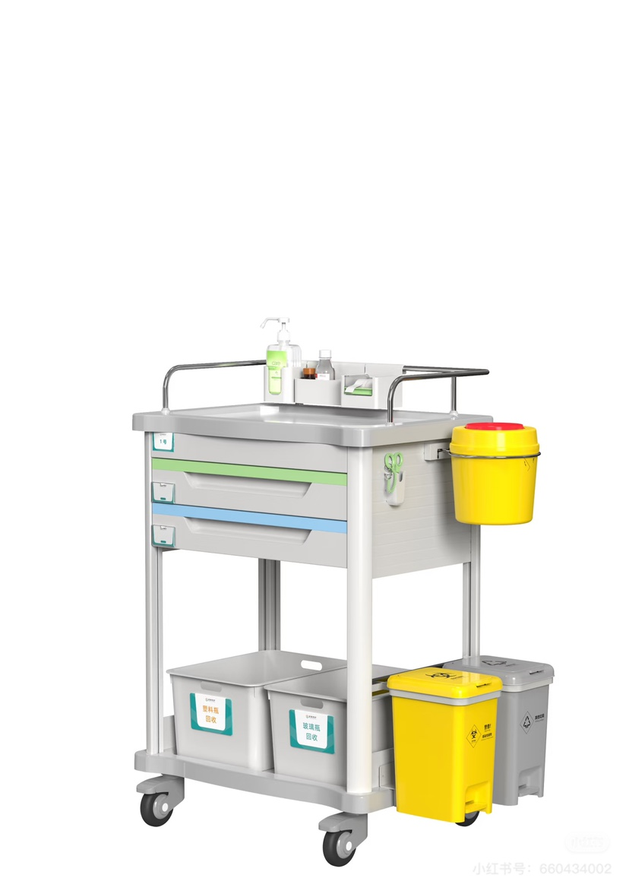 | 功能性治疗车：样子如图 抽屉要求三个（比图片中增加一个），垃圾桶不要，锐器盒支架要（中型锐器盒用） 大约尺寸50cm*40cm*75cm（±10mm或正偏离10%以内） | 2个月内到货
图8 | 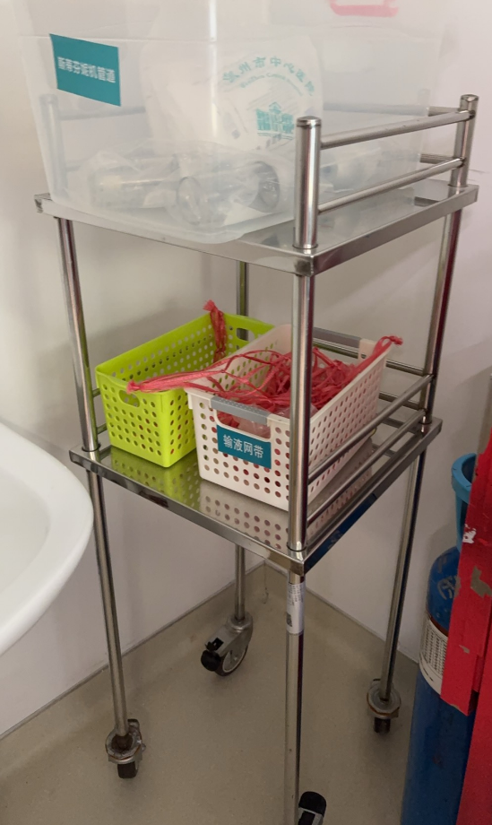 | 器械台车 304不锈钢材质 每层三边不锈钢护栏≥5cm 两层台面高度分别为130cm、100cm。 大约尺寸50cm*40cm*135cm（±10mm或正偏离10%以内） | 1个月内到货

